Наличие Вася Пупкин
Фото | Наименование | Цена | Артикул
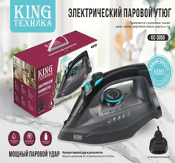 | KC-3059 | 777.00 | vl-king-ytyg-kc-3059
Всего позиций: 1

